Лист_1
№ п/п | Артикул | Файл картинки | Номенклатура | Итого | Итого |  |  | 0 | #REF!
Характеристика |  |  |  | Остаток | Цена | Цена закупки | ЗЦ | Заказ | Сумма ЗЦ
1 | PY-PS-015 | 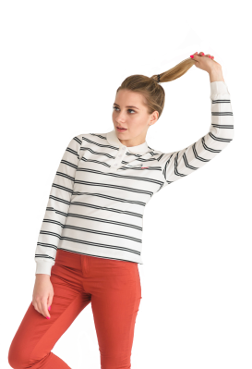 | Футболка-поло с длинным рукавом женская PY-PS-015 |  | 3,500 |  | 350
L |  |  |  | 10 | 3,500
2 | PY-PS-014 | 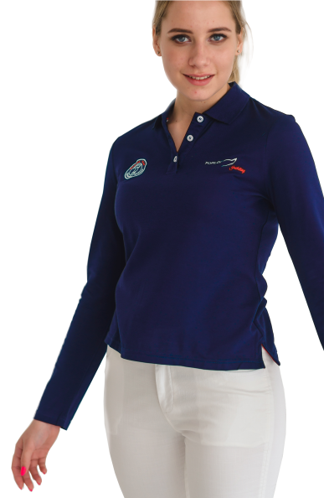 | Футболка-поло с длинным рукавом женская PY-PS-014 |  | 2,900 |  | 290
XL |  |  |  | 2 | 2,900
M |  |  |  | 5 | 2,900
2 | PY-PS-017 | 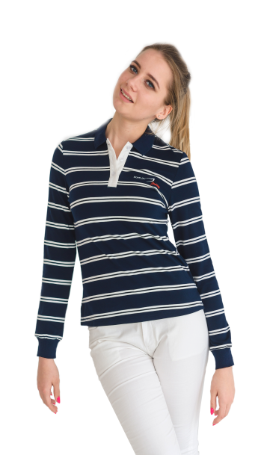 | Футболка-поло с длинным рукавом женская PY-PS-017 |  | 3,500 |  | 350
M |  |  |  | 2 | 3,500
3 | PY-PS-008 | 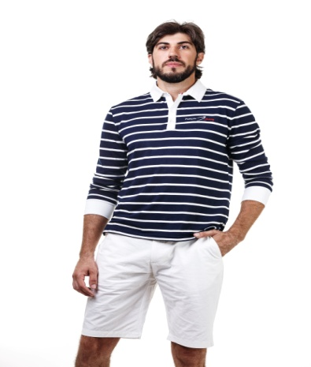 | Футболка-поло с длинным рукавом мужская PY-PS-018 |  | 3,500 |  | 350
L |  |  |  | 1 | 3,500
4 | PY-PS-013 | 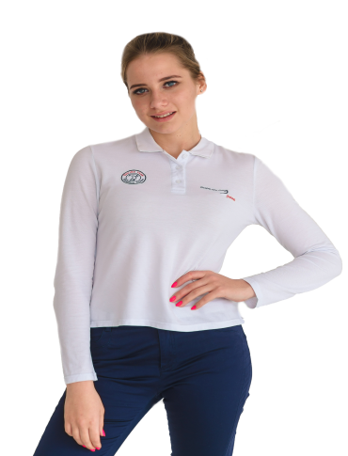 | Футболка-поло с длинным рукавом женская PY-PS-013 |  | 2,900
XL |  |  |  | 2 | 2,900
M |  |  |  | 1 | 2,900
5 | PY-PS-007 | 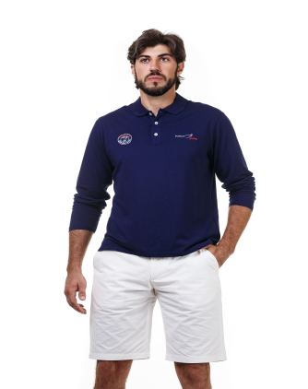 | Футболка-поло с длинным рукавом мужская PY-PS-007 |  | 2,900
XXL |  |  |  | 1 | 2,900
6 | PY-PS-04 | 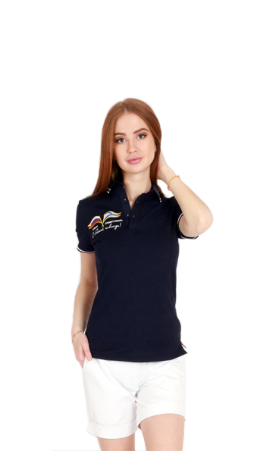 | Футболка-поло с длинным рукавом женская PY-PS-04 |  | 5,900 |  | 590
S |  |  |  | 4 | 5,900
M |  |  |  | 3 | 5,900
L |  |  |  | 4 | 5,900
xl |  |  |  | 3 | 5,900
5 | PY-PS-01 | 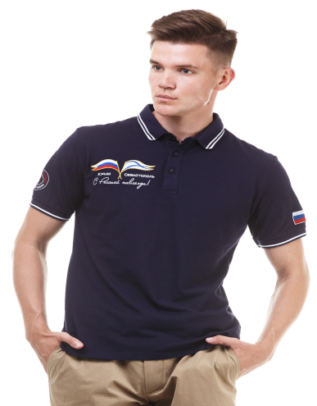 | Футболка-поло с длинным рукавом мужская PY-PS-01 |  | 6,900 |  | 690
M |  |  |  | 3 | 6,900
6 | PY-PS-011 |  | Футболка-поло женская PY-PS-011
L |  |  |  | 2
7 | PY-PS-010 | 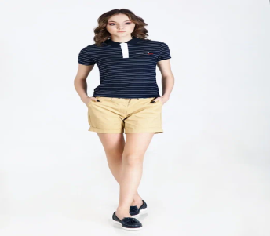 | Футболка-поло женская PY-PS-010 |  | 2,900 |  | 290
L |  |  |  | 1 | 2,900

